画面定義書
共通情報 |  |  |  | プロジェクト名 | エンジニアスキル学習ツール |  |  | 作成者 |  | 鎌田 拓哉
 |  |  |  | システム名 | Freeks |  |  | 作成日付 |  | 2022-12-15
 |  |  |  | 工程名 | 外部設計 |  |  | バージョン |  | 1
 |  |  |  | ドキュメントID | T003 |  |  | 更新者
 |  |  |  | ドキュメント名 | Freeks 画面定義書 |  |  | 更新日付
書誌情報 |  |  |  | ID | T003-1
 |  |  |  | 名称 | Freeks 章・項目画面
 |  |  |  | 概要 | Freeks カリキュラムの各章・項目表示するための画面設計書

レイアウト図

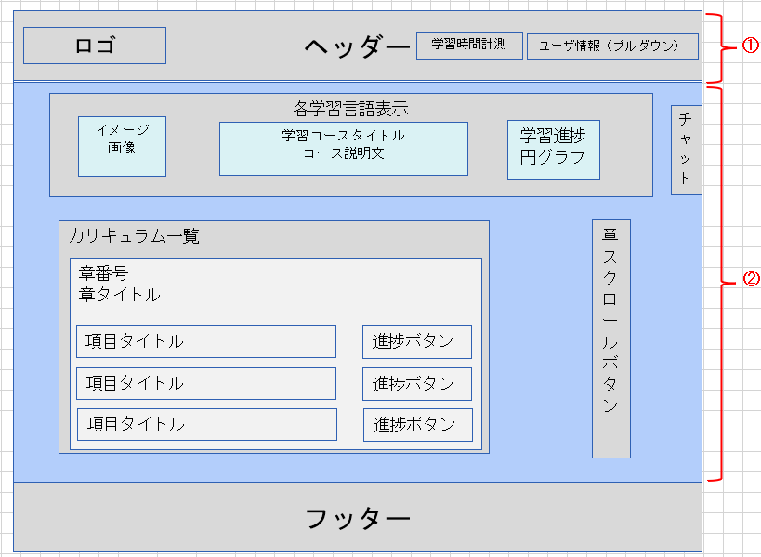

使用する部品
ヘッダー・フッターは全画面共通で使用
識別ID |  |  | ラベル |  |  | 画面部品の種類 | 表示範囲 |  | 画面部品の説明
① | - | 1 | ユーザ関連情報 |  |  | ヘッダー |  |  | ホームページリンク、学習時間計測、 ユーザ情報をヘッダー内でまとめる
 | - | 2 | Freeks背景 |  |  | 画像 |  |  | ページ全体の背景画像
 | - | 3 | Freeksロゴ（リンク付き） |  |  | 画像 |  |  | ロゴ画像を表示させホームページへ移動するためのリンク
 | - | 4 | 学習時間計測ボタン |  |  | 画像 |  |  | 学習時間を計測するための場所
 | - | 5 | 学習開始時間 |  |  | テキスト |  |  | 学習開始時間を表示するための場所
 | - | 6 | ユーザ画像 |  |  | 画像 |  |  | ユーザ画像を表示するための場所
 | - | 7 | ユーザ情報 |  |  | ドロップダウン |  |  | マイページ確認及びログアウトするための場所
② | - | 1 | 各学習言語表示 |  |  | カード |  |  | 学習コースの情報をカードでまとめる
 | - | 2 | イメージ画像 |  |  | 画像 |  |  | 学習コースのイメージ画像を表示
 | - | 3 | 学習コースタイトル、説明文 |  |  | テキスト |  |  | 学習コース名と説明文を表示
 | - | 4 | 学習進捗円グラフ |  |  | キャンバス |  |  | 学習の進捗状況をパーセントで表示
 | - | 5 | カリキュラム一覧 |  |  | テキスト |  |  | 「カリキュラム一覧」のテキストを表示
 | - | 6 | 章番号・章タイトル |  |  | カード |  |  | 章の内容をカードにまとめる
 | - | 7 | 項目 |  |  | テーブル |  |  | 各項目をテーブルにて表示
 | - | 8 | 進捗ボタン |  |  | ボタン |  |  | 該当項目が学習完了か未完了かを表示
 | - | 9 | 各章へのスクロールボタン |  |  | スクロールボタン |  |  | 各章へスクロールするボタンを表示
 | - | 10 | チャット |  |  | チャットウィンドウ |  |  | クリックすると質問用のチャットウィンドを表示させる
 |  |  | ※ヘッダー/フッターは、共通部品として別紙で説明
操作手順
Freeksロゴよりホームページへ移動できる。学習時間計測ボタンを押下すると学習時間の計測開始及び終了が出来る。右上にユーザ画像を表示。
その隣にログインユーザ名を表示させ、クリックするとプルダウンにてマイページへの移動とログアウトの選択ができる。
各章の項目を押下するとその項目の学習ページに移動できる。また、スクロールボタンより各章へ画面スクロールで移動できる。
ヘッダーは固定する。チャットウィンドウも固定する。

詳細設計書
共通情報 |  |  | プロジェクト名 |  | エンジニアスキル学習ツール |  |  |  | 作成者 | 鎌田 拓哉
 |  |  | システム名 |  | Freeks |  |  |  | 作成日付 | 2022-12-15
 |  |  | 工程名 |  | 外部設計 |  |  |  | バージョン | 1.0
 |  |  | ドキュメントID |  | TP003 |  |  |  | 更新者
 |  |  | ドキュメント名 |  | Freeks テーブル定義書 |  |  |  | 更新日付
書誌情報 |  |  | ID |  | TA003-1
 |  |  | 名称 |  | 詳細設計書 章・項目画面
 |  |  | 概要 |  | 章・項目画面に関する詳細について

フローチャート
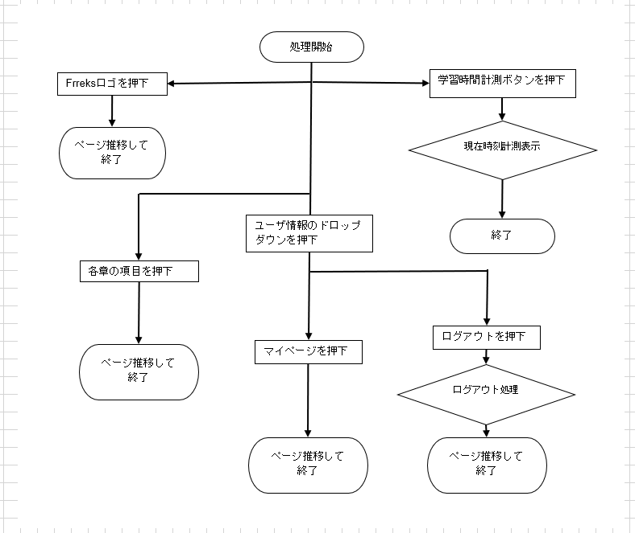

詳細

 | URL
 | ホームページ |  |  |  |  | letsengineer.jp
 | マイページ |  |  |  |  | letsengineer.jp/mypage
 | ログアウト |  |  |  |  | letsengineer.jp/logout
 | 各章・項目ページ |  |  |  |  | letsengineer.jp/curriculum/コース名/章/項目

 | バリデーション
 | 番号 | 項目 |  | バリデーション |  |  | データベース | カラム名 |  |  | 備考
 | - | - |  | - |  |  | - | - |  |  | -

 | エラーメッセージ
 | - | -

 | 画像
 | 背景画像 |  |  |  |  | letsengineer.jp/images/backimg.png
 | Freeks ロゴ |  |  |  |  | letsengineer.jp/storage/images/Freeks.png
 | 再生ボタン |  |  |  |  | letsengineer.jp/images/再生停止ボタン.png
 | ユーザ画像 |  |  |  |  | letsengineer.jp//images/user.png
 | 学習コース画像 |  |  |  |  | letsengineer.jp/storage/images/学習コース名.png

ER図
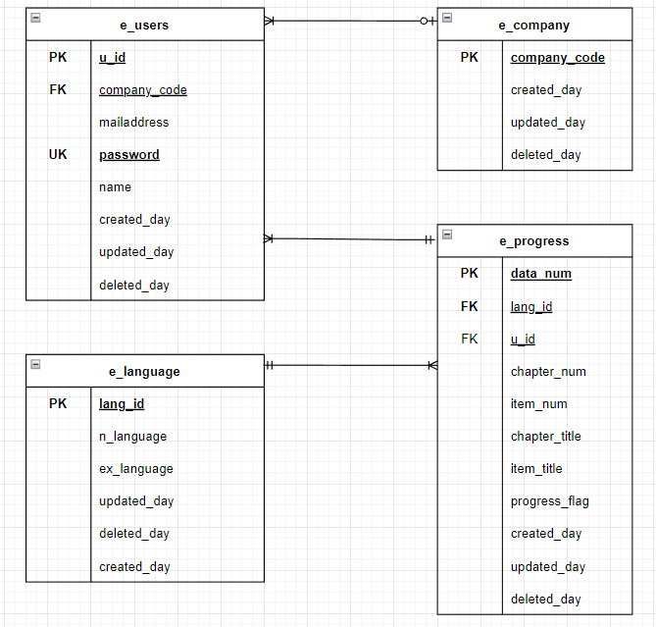
【ER図】

